General
General

 | 1. | CSR & SSR

 | CSR: Client Side Rendering
 | SSR: Client Side Rendering

 | Đặc điểm nhận dạng
 |  | -> CSR |  | Trong pagesource có rất ít code
 |  | -> SSR |  | Trong pagesource chứa tất cả code

 | Ưu điểm + nhược điểm
 |  | -> CSR
 |  |  |  | nhanh |  | không lộ source |  |  | không cần load lại trang

 |  |  |  | không tốt cho SEO

 |  | -> SSR
 |  |  |  | tốt cho SEO |  |  | request đầu tiên luôn nhanh hơn |  |  |  |  | phát triển ứng dụng nhanh hơn

 |  |  |  | trải nghiệm người dùng không tốt bằng CSR |  |  |  |  |  |  |  | luôn phải reload lại nội dung html

 | 2. | Layout

 | Trong một trang web sẽ có nhiều thành phần chung (header, footer) hoặc thành phần riêng

 | Layout là tên gọi cho các thành phần chung đó

 | 3. | Cookies

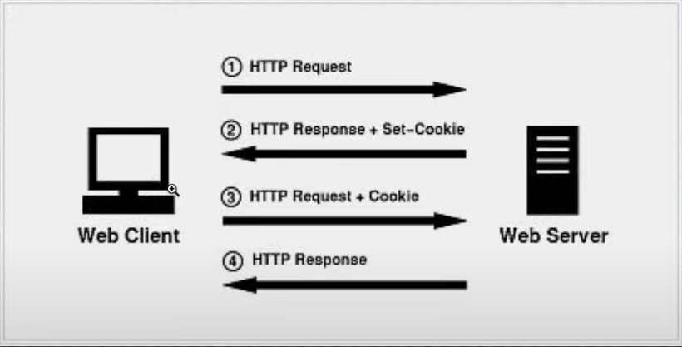
 | Cookies là gì?
 |  | Là một tập tin do trình duyệt quản lý
 |  |  | bao gồm: |  | key |  | value
 |  |  |  |  | domain
 |  |  |  |  | secure
 |  |  |  |  | expires

 |  | HTTP là một giao thức no status
 |  | OnlyHTTP |  |  | Chỉ cho phép lấy cookies
 |  |  |  |  | qua truy cập giao thức HTTP

 | Cookies làm gì? |  |  |  |  |  | motherhood-and-apple-pie things

 |  | Manage user session |  |  |  |  | when user login, cookies is created to keep track of their session

 |  | Personalization |  |  |  |  | remember user's preferences, such as language, font-size, color, so that they (user) don't need set them
 |  |  |  |  |  |  | every time user visit website

 |  | tracking |  |  |  |  | track user behavior like favourite website ...

 |  | advertising

 |  | security |  |  |  |  | can be used to authenticate users and prevent unauthorized access to certain parts of a website

 | 4. | Vấn đề về POST DELETE PUT method

 | 1 trang được submit ở phương thức POST DELETE PUT (có cập nhật db)
 |  | thì lưu ý vấn đề khi nhấn refresh trang nó sẽ lại gửi request với chính phương thức đó
 |  | cần tránh khi user nhấn F5 liên tục cập

 | 5. | Bất cứ thẻ nào có name khi submit là nó sẽ gửi giá trị của name đó lên server

 | 6. | ZIP hay MSI

 | File .zip là file nén thường được dùng cho mục đích chuyển dữ liệu (transfer)
 | File .msi là file dạng installer, thường được sử dụng cho mục đích cài đặt chương trình

 | 1 dịch vụ có thể cung cấp download nội dung dạng .zip hoặc .msi
 | nếu ta download file dạng .zip thì thường khi sử dụng dịch vụ sẽ phải config manual (phải học cách config
 | nhưng có lợi ích là sẽ có nhiều control hơn)

 | nếu ta download file .msi thì sẽ có windows install như trước giờ thường làm
 | installer sẽ tự động cài đặt mọi thứ và ta sẽ điều khiển dịch vụ qua App UI như bình thường (cách cho user bình thường)

 | 7. | Redis

 | Tại sao lại sử dụng Redis
 |  | Hiệu suất cao + đồng thời cao
 |  |  | -Hịu suất cao
 |  |  | Khi người dùng truy cập vào database lần đầu tiên => cache không có => đọc từ đĩa
 |  |  | Khi người dùng truy cập lần 2 => vào cache => tốc độ nhanh
 |  |  | Khi dữ liệu người dùng trong database thay đổi => đồng bộ dữ liệu thay đổi trên cache
 |  |  | -Đồng thời cao
 |  |  | Yêu cầu bộ đệm trực tiếp có thể chịu được bao nhiêu, lớn hơn nhiều hơn khi truy cập trực tiếp vào csdl
 |  |  | Xem xét chuyển 1 phần cơ sở dữ liệu vào bộ đệm

 | Redis có bao nhiêu cấu trúc dữ liệu phổ biến
 |  | + String | GET |  | SET |  | MGET | MSET |  | Bộ đệm | bộ đếm |  | người like
 |  | + Hash | GET |  | SET |  | GETALL |  |  | Lưu thông tin người dùng, sản phẩm
 |  | + List | LPUSH |  | RPUSH |  | LPOP | RPOP |  | LLEN | LRANGE
 |  | + Set | MEMBER |  |  | UNION |  |  |  | Sắp xếp các bản sao |  |  |  | Người theo dõi lưu trong collection

 | Giải quyết cơ chế hết hạn dữ liệu thế nào?
 |  | Xóa định kỳ và xóa hết hạn
 |  | Dữ liệu ít được sử dụng tới => xóa đi
 |  | Xóa nội dung redis đóng vai trò quan trọng => chọn thời điểm để xóa

 | 8. | IF ELSE hay SWITCH

 | IF ELSE cho trường hợp ít điều kiện (dưới 3) và điều kiện phức tạp

 | SWITCH CASE cho trường hợp nhiều điều kiện và điều kiện đơn giản tương đương nhau

 | SWITCH CASE nhanh hơn IF ELSE

 | Khi tìm kiếm dữ liệu => dùng new map()

 | Dùng object
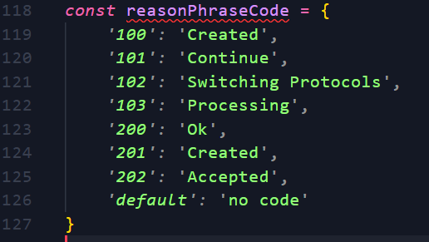

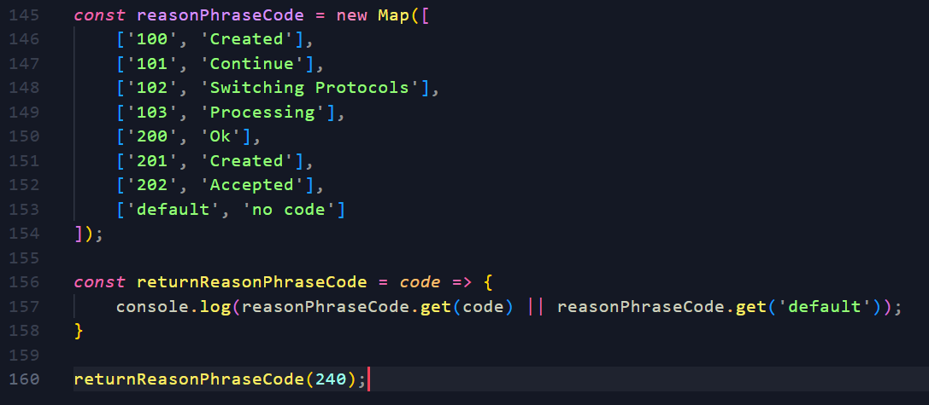
 | Dùng new map()

 | 9. | Microservice

NodeJs
Nodejs

 | Init project

 | Init command: |  | npm init

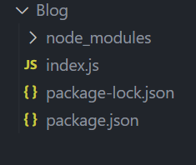

 | Express

 | npm install express

 | Framework chính hỗ trợ của nodejs

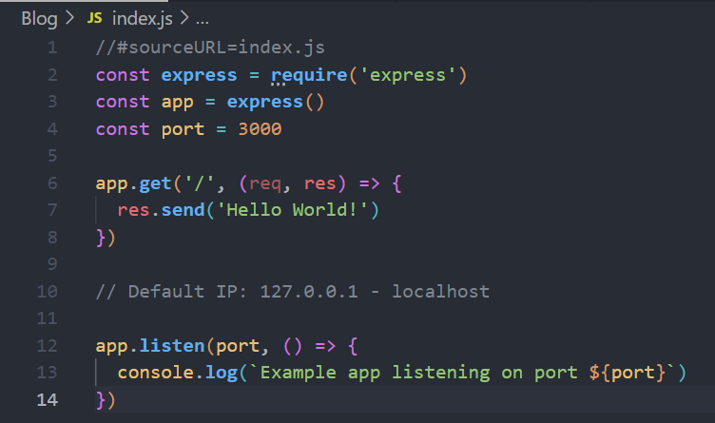

 | nodemon

 | npm install (-g) nodemon --save-dev

 | thư viện hỗ trợ tự động reload web mỗi khi có điều chỉnh file js

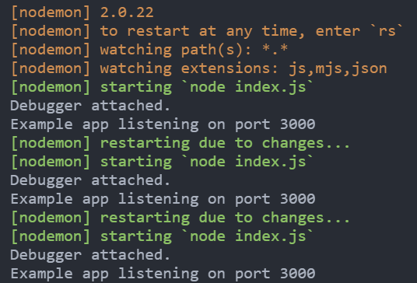

 | logger HTTP request

 | Template Engine

 | Hỗ trợ đổ html file ra ngoài client đơn giản hơn trong Nodejs

 | express-handlerbar |  |  |  |  | npm install express-handlebars |  |  |  |  | https://www.npmjs.com/package/express-handlebars
 | pug

 |  |  |  |  |  |  |  | 1. view engine name
 |  |  |  |  |  |  |  | 2. using handlebars to make view engine with (1) name
 |  |  |  |  |  |  |  | 3. set [view engine] to app
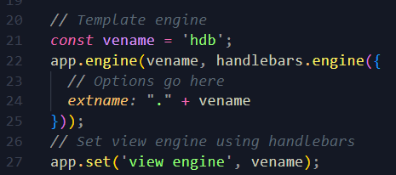
 |  |  |  |  |  |  |  | 4. set [views] path to app

 | Cấu trúc project

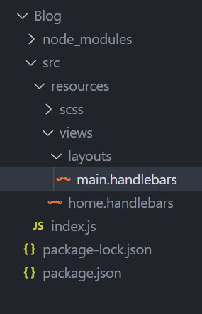

 | Static file

 | ** | __dirname |  | automatically available in JS
 |  |  |  | contains absolute path that contains the currently executing file

 | SCSS

 | SCSS (Sassy CSS) is a popular preprocessor scripting language that is interpreted or compiled to standard CSS. It provides several helpful features that allow developers to write cleaner and more maintainable CSS code. SCSS includes features like variables, nesting, operators, functions, mixins, and inheritance, which make it easier to write complex style sheets. Additionally, SCSS is supported by most web browsers and can be compiled using a variety of tools like Gulp, Grunt, or Webpack.

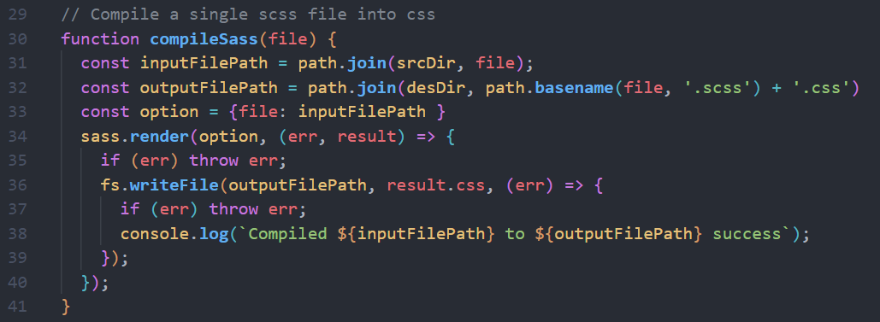

 | Another way to listen

 | Useful function

 | fs.watch() |  | event - watch for changing in target dir
 | fs.readdir() |  | event - read all files in target dir

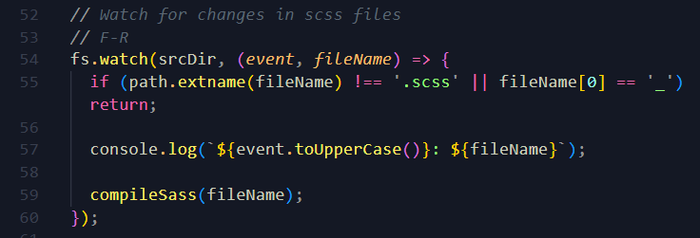

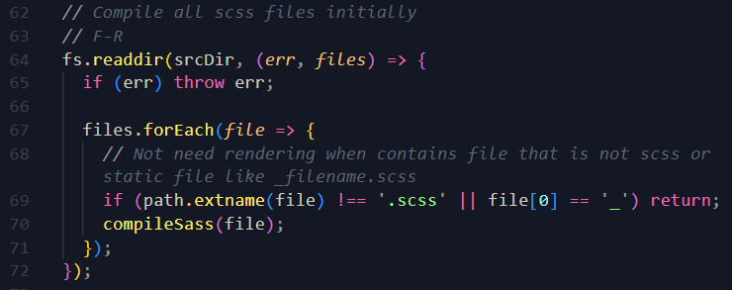

 | Routing

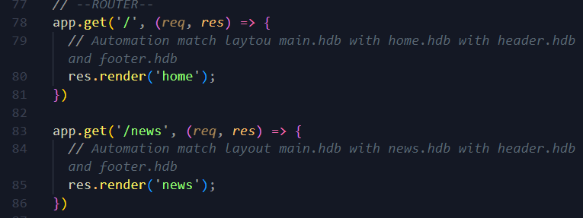

 | app + method
 |  |  | param1 |  | routePath
 |  |  | param2 |  | callbackfunction(req, res)

 | Query string parameter

 | ** | Tất cả các phương thức HTTP đều có thể chứa query parameter
 | tuy nhiên phương thức GET sẽ sử dụng query paramter nhiều nhất ví đây là cách duy nhất để nó truyền dữ liệu
 | ngoài ra thì cách truyển dữ liệu này sẽ không bảo mật vì người dùng sẽ thấy thông tin parameter (ví dụ đối với password là toi)

 | Form data

 | Form data khác với query string parameter

 | req.query & req.body

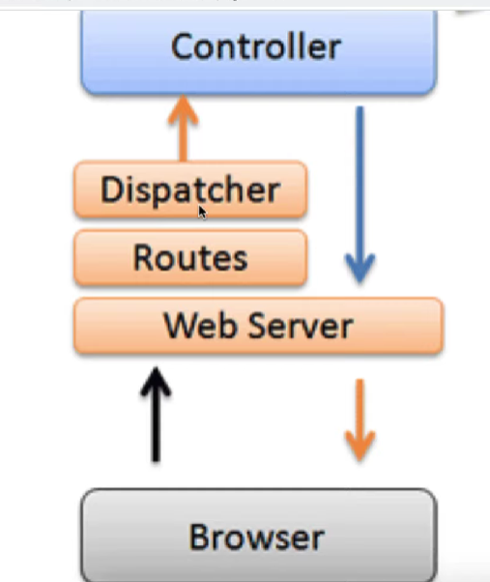

 |  |  |  |  |  |  | Dispatcher
 |  |  |  |  |  |  | Routes |  | => | These are middlewares
 |  |  |  |  |  |  | Webserver

 |  |  |  |  |  |  | Bản thân query string parameter thì đã được parse trong thư viện express
 |  |  |  |  |  |  | và có thể sử dụng qua biến req.query
 |  |  |  |  |  |  | Tuy nhiên form-data thì chưa được parse mà phải khai báo middleware
 |  |  |  |  |  |  | để parse cho nó

NodeJs_Guid
Nodejs Complete

 | Global features and Core modules

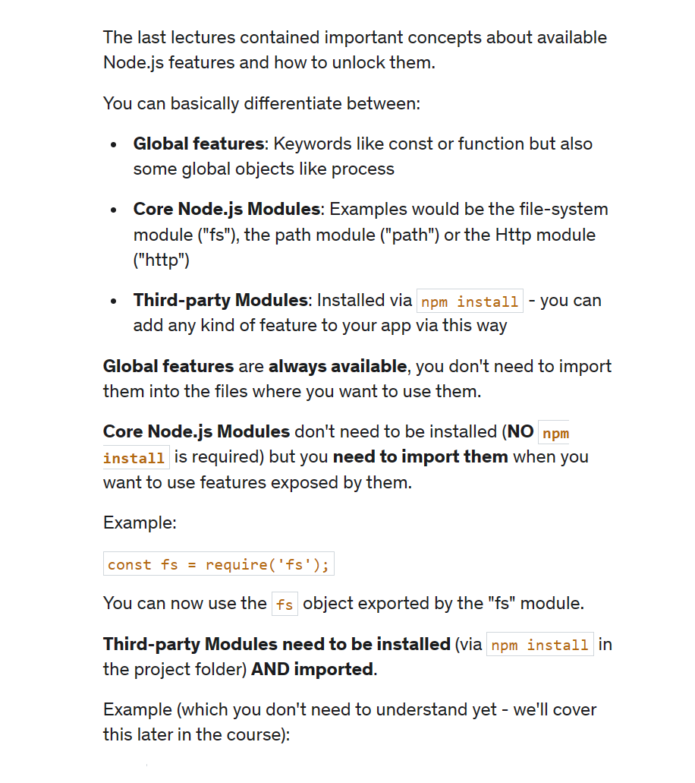

 | Global and Local Packages

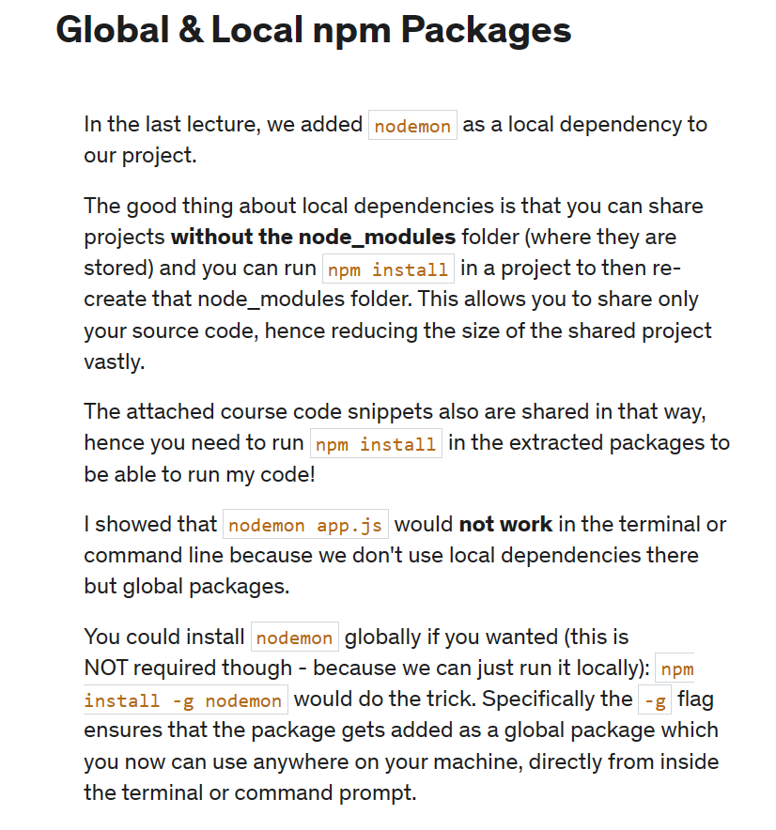

 | Express-js

 | npm install (-g) nodemon --save-dev

 | thư viện hỗ trợ tự động reload web mỗi khi có điều chỉnh file js

 | logger HTTP request

 | Template Engine

 | Hỗ trợ đổ html file ra ngoài client đơn giản hơn trong Nodejs

 | express-handlerbar |  |  |  |  | npm install express-handlebars |  |  |  |  | https://www.npmjs.com/package/express-handlebars
 | pug

 |  |  |  |  |  |  |  | 1. view engine name
 |  |  |  |  |  |  |  | 2. using handlebars to make view engine with (1) name
 |  |  |  |  |  |  |  | 3. set [view engine] to app
 |  |  |  |  |  |  |  | 4. set [views] path to app

 | Cấu trúc project

 | Static file

 | ** | __dirname |  | automatically available in JS
 |  |  |  | contains absolute path that contains the currently executing file

 | SCSS

 | SCSS (Sassy CSS) is a popular preprocessor scripting language that is interpreted or compiled to standard CSS. It provides several helpful features that allow developers to write cleaner and more maintainable CSS code. SCSS includes features like variables, nesting, operators, functions, mixins, and inheritance, which make it easier to write complex style sheets. Additionally, SCSS is supported by most web browsers and can be compiled using a variety of tools like Gulp, Grunt, or Webpack.

 | Another way to listen

 | Useful function

 | fs.watch() |  | event - watch for changing in target dir
 | fs.readdir() |  | event - read all files in target dir

 | Routing

 | app + method
 |  |  | param1 |  | routePath
 |  |  | param2 |  | callbackfunction(req, res)

 | Query string parameter

 | ** | Tất cả các phương thức HTTP đều có thể chứa query parameter
 | tuy nhiên phương thức GET sẽ sử dụng query paramter nhiều nhất ví đây là cách duy nhất để nó truyền dữ liệu
 | ngoài ra thì cách truyển dữ liệu này sẽ không bảo mật vì người dùng sẽ thấy thông tin parameter (ví dụ đối với password là toi)

 | Form data

 | Form data khác với query string parameter

 | req.query & req.body

 |  |  |  |  |  |  | Dispatcher
 |  |  |  |  |  |  | Routes |  | => | These are middlewares
 |  |  |  |  |  |  | Webserver

 |  |  |  |  |  |  | Bản thân query string parameter thì đã được parse trong thư viện express
 |  |  |  |  |  |  | và có thể sử dụng qua biến req.query
 |  |  |  |  |  |  | Tuy nhiên form-data thì chưa được parse mà phải khai báo middleware
 |  |  |  |  |  |  | để parse cho nó

HTML_CSS
HTML_CSS

 | 1. | Có bao nhiêu cách add css vào html

 | Có 3 cách: internal, external, inline

 | 2. | Priority

 | 1. Internal, External
 | 2. Inline - 1000
 | 3. #id - 100
 | 4. .class -10
 | 5. tag -1
 | 6. Equal specificity?
 | 7. Universal selector and inherited?

 | 3. | Đặt tên biến trong css
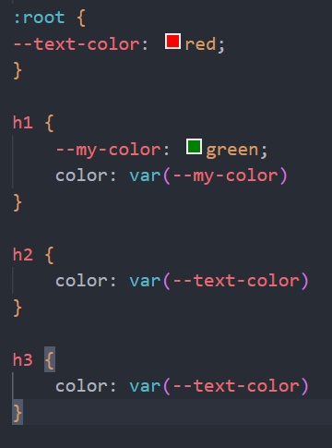
 |  |  |  |  |  |  |  |  |  |  | --text-color: biến toàn cục
 |  |  |  |  |  |  |  |  |  |  | --my-color: biến cục bộ

 |  |  |  |  |  |  |  |  |  |  | đặt biến trong css phải có tiền tố --

 | 4. | CSS UNIT (đơn vị trong css)

 | Absolute units
 |  | px
 |  | pt
 |  | cm
 |  | mm
 |  | inch
 |  | pc
 | Relative units
 |  | % |  | phụ thuộc vào kích thước trình duyệt
 |  | rem |  | phụ thuộc vào thẻ HTML
 |  | em |  | phụ thuộc vào thẻ cha gần nhất có thiết lập font-size
 |  | vw |  | viewport width |  |  |  | độ chiều ngang của trình duyệt |  |  |  |  |  |  | 50vw - 50% kích thước chiều ngang của trình duyệt
 |  | vh |  | viewport height |  |  |  | độ chiều dài của trình duyệt |  |  |  |  |  |  | 50vh - 50% kích thước chiều dài của trình duyệt
 |  | vmin

 | ** | Thực tế thì người ta thường sử dụng đơn vị rem nhiều hơn vì rem dễ kiểm soát hơn
 | ** | Thực tế thì người ta sẽ sử dụng đơn vị % để chia layout

 | 5. | Padding

 | Padding là lớp đệm
 | Khi đệm thêm vào thì background bị đẩy dầy lên
 | Tăng tổng kích thước element lên
 | Kích thước của vật thể sau khi set padding là: (width + padding * 2) x (height + padding * 2)

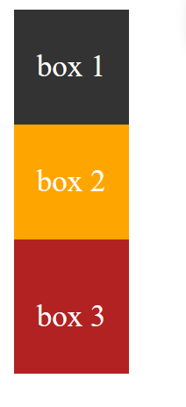
 |  |  |  |  |  | .box 3 {
 |  |  |  |  |  |  | padding-top: 10px
 |  |  |  |  |  | }

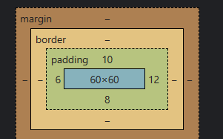

 |  |  |  |  |  | Theo chiều kim đồng hồ

 | 6. | Border

 | Tăng tổng kích thước của element lên
 | Kích thước của vật thể sau khi set boder là: (width + boder * 2) x (height + boder * 2)
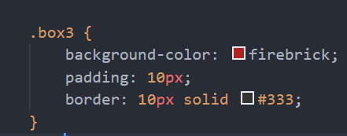

 | 7. | Margin

 | Có tác dụng di chuyển các vật thể ra xa nhau
 | Không làm element bị dầy lên

 |  |  |  |  |  | .box 3 {
 |  |  |  |  |  |  | margin-top: 10px;
 |  |  |  |  |  | }

 |  |  |  |  |  | ở trường hợp này nếu margin nhiều quá thì vật thể sẽ bị rụng xuống dưới
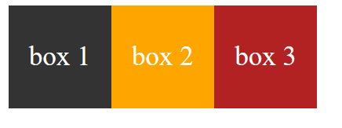

 |  |  |  |  |  | .box 2 {
 |  |  |  |  |  |  | margin-right: 210px;
 |  |  |  |  |  | }

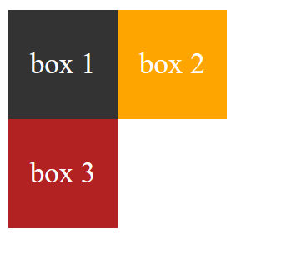
 |  |  |  |  |  |  |  |  |  |  |  |  |  | theo chiều kim đồng hồ
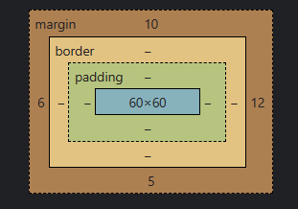

 | 8. | Box-sizing

 | Kích thước vật thể sau khi thêm padding + boder sẽ bị tăng lên
 | Muốn cho vật thể dù thêm padding hay border cũng vẫn giữ kích thước ban đầu quy định

 |  |  |  |  |  |  |  |  |  | Nội dung của context sẽ được tùy chỉnh sao cho phù hợp
 |  |  |  |  |  |  |  |  |  | Thường được sử dụng trong base css
 |  |  |  |  |  |  |  |  |  | Thuộc tính mặc định là context-box
 |  |  |  |  |  |  |  |  |  | Thuộc tính hủy đi là unset

 | 8. | background-clip

 | Xác định giới hạn đổ màu background của vật thể
 | border-box |  |  | đổ màu tới khung border
 | padding-box |  |  | đổ màu tới khung padding
 | content-box |  |  | đổ màu tới content

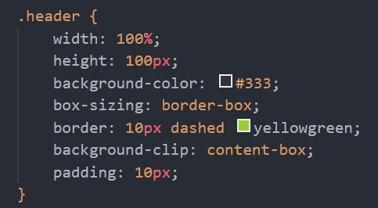

 | 9. | background-image
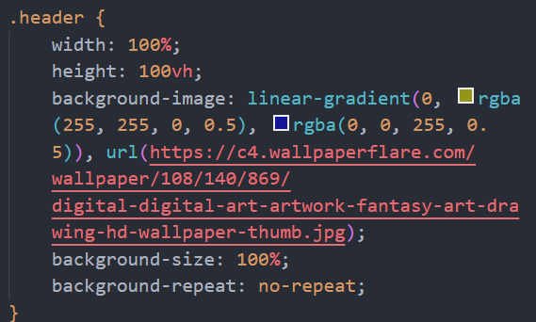

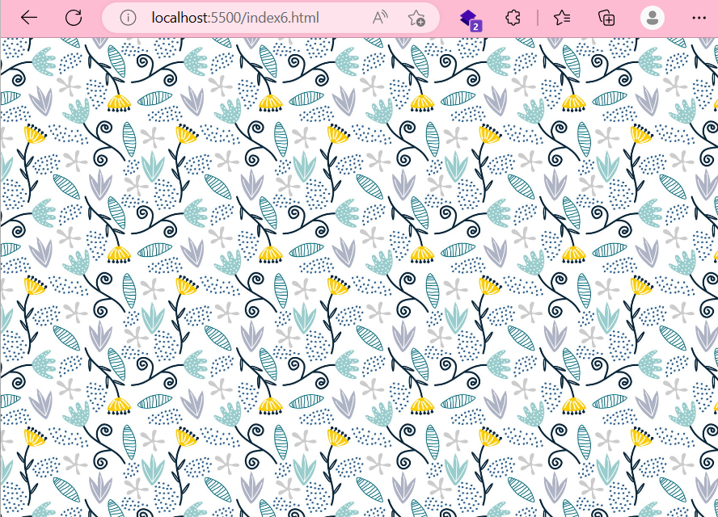

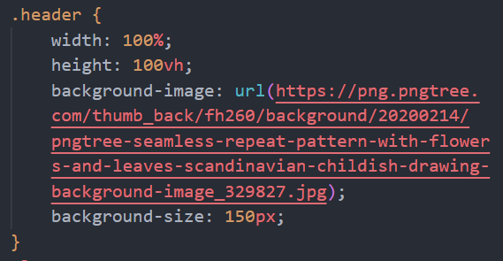



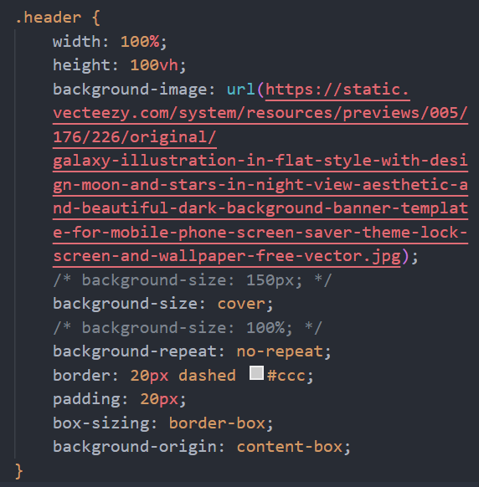



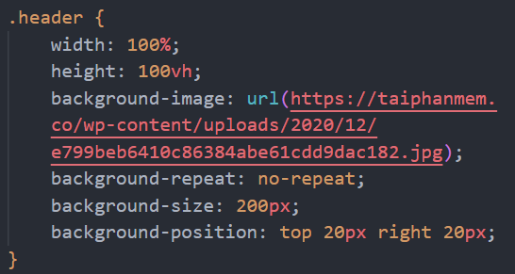

 | background-size |  |  |  |  | contain |  |  | Lấy chiều dài hơn của trình duyệt làm chiều đổ full hình (chiều ngắn hơn sẽ bị trắng)

 |  |  |  |  |  | cover |  |  | Sẽ không bị trắng nhưng sẽ bị cắt mất hình

 | 10. | Functions

 | var()
 | linear-gradient()
 | rgb()
 | rgba()
 | calc()
 | attr() |  | thường sử dụng với lớp giả Pseudo

 | 11. | CSS pseudo-classes (lớp giả)

 | :root |  |  |  | lớp giả tham chiếu tới chính phần tử gốc (thẻ html)
 | :hover |  |  |  | chỉ được kích hoạt khi ta di chuột vào trong đối tượng đó
 | :active |  |  |  | chỉ kích hoạt khi bấm và giữ chuột
 | :first-child |  |  |  | lấy ra phần tử con đầu tiên
 | :last-child |  |  |  | lấy ra phần tử con cuối cùng

 | 12. | CSS pseudo-elements (phần tử giả)

 | ::before
 | ::after
 | ::first-letter
 | ::first-line
 | ::selection

 | 13. | CSS position

 | Relative |  |  |  | Vị trí tương đối lấy chính mình làm gốc tọa độ
 | Absolute |  |  |  | Xem thằng cha gần nhất có position là relative làm gốc tọa độ
 |  |  |  |  | Có thể phân tích các element của front-end theo cơ chế relative và absolute
 |  |  |  |  | top left right bottom: có thể đặt top 0 bottom 0 thì sẽ có tác dụng như height: 100% (tương tự left right)
 | Fixed |  |  |  | Cố định, phần tử sẽ dính trên màn hình
 | Sitcky |  |  |  | (chưa được hỗ trợ ở nhiều trình duyệt)

 | 14. | Flexbox

 | Đây là kỹ thuật xây dựng layout phổ biến và linh hoạt

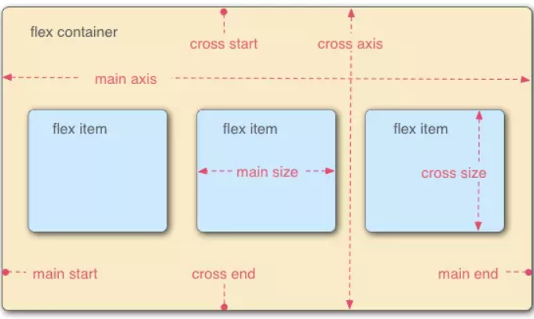

 |  |  |  |  |  |  |  |  |  |  |  |  |  |  | main

 |  |  |  |  |  |  |  |  |  |  |  |  |  |  |  |  | cross

 | main axis |  |  | các object trong nó sẽ được dàn ra theo chiều của main axis
 |  |  |  | main axis chiều ngang thì flex item sẽ theo chiều ngang và ngược lại

 | main start |  |  | vị trí của item đầu (nếu main axis xếp ngang thì vị trí đầu sẽ là trái hoặc phải)

 | main end |  |  | vị trí của item cuối |  |  |  | (nếu main axis xếp dọc thì vị trí cuối sẽ là trên hoặc dưới)

 | cross axis |  |  | xử lý cho trường hợp nhiều hàng dữ liệu
 |  |  |  | quyết định việc xuống hàng thì row sẽ nhảy lên trên hay nhảy xuống dưới

 | Flexbox attribute

 | display: |  |  |  |  |  | flex | inline-flex |  |  |  | create flex-container and flex-item
 | flex-direction |  |  |  |  |  | row | column |  |  |  | (default value is row)
 | flex-wrap |  |  |  |  |  | nowrap |  | wrap |  | wrap-reverse
 | flex-basis |  |  |  |  |  | <length> |  |  |  |  | (set length for main axis)
 | justify-content |  |  |  |  |  | flex-start |  | flex-end |  | center |  | space-between |  |  | space-around |  | (justify for main axis) | (căn lề)
 | justify-self |  |  |  |  |  | flex-start |  | flex-end |  | center |  | (when you set justify-content for container = set justify-self for each item)
 | align-content |  |  |  |  |  | flex-start |  | flex-end |  | center
 | align-items |  |  |  |  |  | flex-start |  | flex-end |  | center
 | align-seft |  |  |  |  |  | flex-start |  | flex-end |  | center
 | flex-grow |  |  |  |  |  | <number> |  |  |  |  |  | (increase size for flex-item [main-size-orient])
 | flex-shrink |  |  |  |  |  | <number> |  |  |  |  |  | (decrease size ...)
 | flex |  |  |  |  |  | <number> |  |  |  |  |  | (shorthand: flex-basis, flew-grow, flex-shrink)
 |  |  |  |  |  |  |  |  |  |  |  |  | 1: occupy the remaining space (unit)
 | flex-flow |  |  |  |  |  | <number> |  |  |  |  |  | (shorthand: flex-wrap, flex-direction)
 | order |  |  |  |  |  | <number> |  |  |  |  |  | (position: which is first or last)

 | What to do?

 | seperate which is container which is item

 | Note

 | justify-content **** flex-basis |  |  |  |  |  |  | j-content normally match with flex-basis

 | line-height properties |  |  |  |  |  |  | make content in middle of div box |  |  |  |  |  | adjust the height of inline elements

 | align-items |  |  |  |  |  |  | cross-asis
 | justify-content |  |  |  |  |  |  | main-asis

 | flex **** width |  |  |  |  |  |  | flex: 0 0 auto; |  |  |  |  | they match with each other
 |  |  |  |  |  |  |  | width: 60%;

 | ******************* Need practice alots *******************

 | 15. | @keyframes, @media

 | is a css rule which is used to create animations
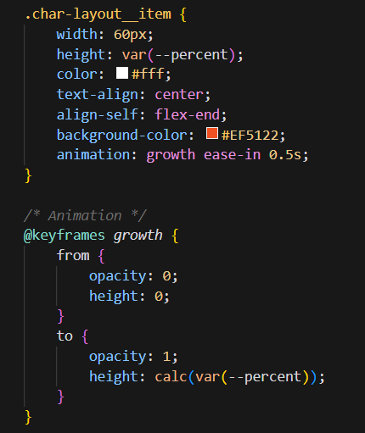

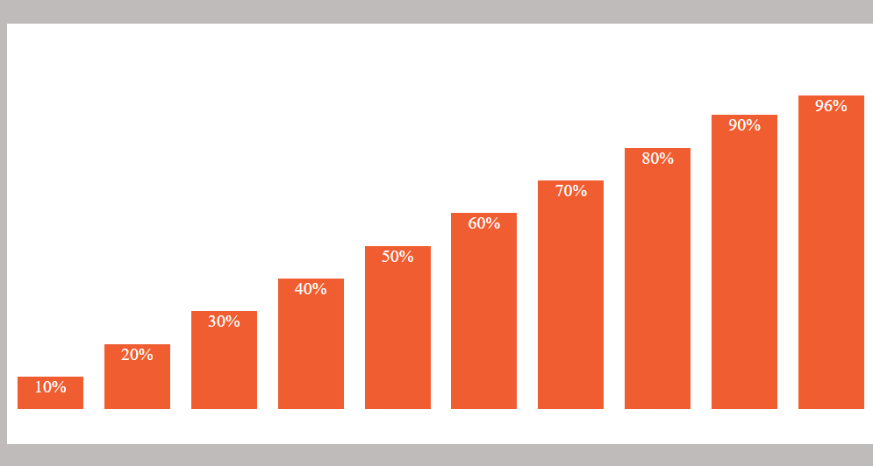

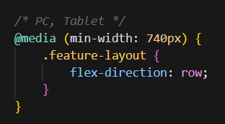
 |  |  |  |  |  |  |  |  |  | When it larger than 740px, flex-direction is row
 |  |  |  |  |  |  |  |  |  | When it smaller than 740px, flex-direction is default (which is column)

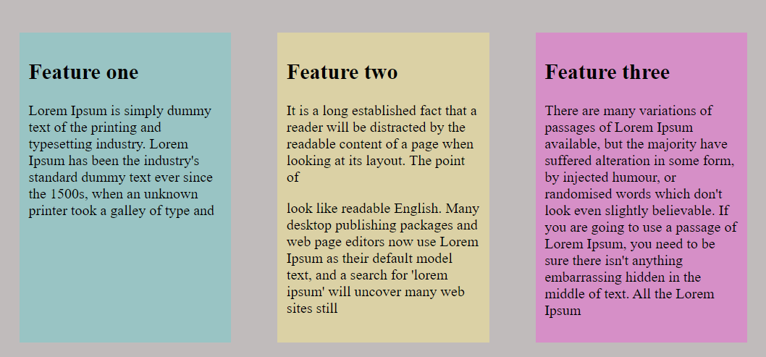
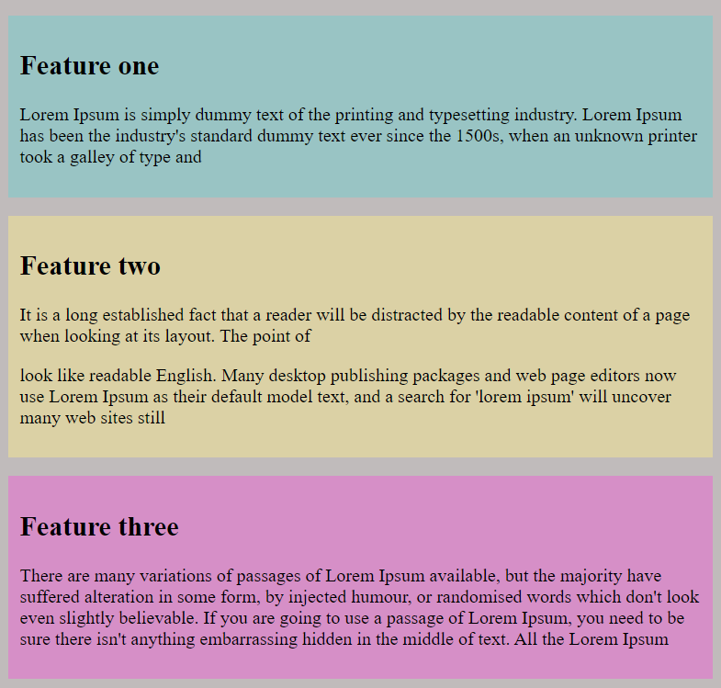

 | 16. | <a> inside <li> tag

 |  |  |  |  |  |  |  |  |  | Only work when click "Trang Chủ" (<a>)

 |  |  |  |  |  |  |  |  |  |  | Put css property display: block to <a> tag

 |  |  |  |  |  |  |  |  |  | Now working even when click the border of <li> tag

 | 17. | Move to end of block

 |  | margin-left: auto |  |  |  | -> move to the end horizontally of parent block
 |  | margin-top: auto |  |  |  | -> move to the end vertically of parent block
 |  | margin-right: auto |  |  |  | -> move to the start horizontally of parent block
 |  | margin-top: auto |  |  |  | -> move to the start vertically of parent block

DesignPattern
DesignPattern

 | 1. | Mô hình MVC
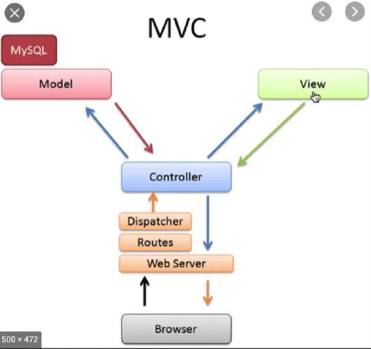

 |  |  |  | webserver => router => dispatcher (định tuyến)
 |  |  |  |  |  |  | ⬇
 |  |  |  |  |  |  | controller
 |  |  |  |  |  | ⬇⬆ |  | ⬇⬆
 |  |  |  |  |  | Model |  | view
 |  |  |  |  |  | (Domain)
 |  |  |  |  |  | (DTO)
 |  |  |  |  |  | (ViewModel)

 | 2. | Design Pattern là gì

 | + Mục đích của mẫu thiết kế này là gì?
 | + Nó giải quyết vấn đề gì?
 | + Sử dụng nó khi nào?
 | > Không cố gắng sử dụng tất cả các pattern trong một hệ thống

 | ::Pattern::
 | > Giải quyết vấn đề triển khai hệ thống
 | > Tính bảo trì
 | > Giải quyêt sự cố nhanh

 | :: Thuật toán::
 | > Giải quyết vấn đề một cách chính xác nhà nhanh nhất có thể

 | 3. | Strategy design pattern

 | Tách 1 hàm nhiều xử lý if else thành một danh sách các hàm con |  |  |  | (nguyên tắt 1 của SOLID)
 | hàm chính chỉ có chức năng điều hướng vào hàm con |  |  |  | (nguyên tắt 1 của SOLID)
 | tránh việc 1 luồng code lớn, mà 1 dòng code trên lỗi thì những luồng code phía dưới ko thực thi được
 | > dễ bảo trì và thay đổi hơn
 | > code nhìn đẹp hơn
 | :::++mọi con đường đều dẫn đến thành Rome++:::

 | 4. | Observer pattern (super pattern - độ phổ biến rất cao)

 | - Sự kiện lắng nghe đồng đội của liên minh
 |  | 1 người thông báo sự kiện thì tất cả 4 người còn lại đều nhận được sự kiện này
 | - Ở ngã tư giao thông đèn xanh đèn đỏ
 |  | Tất cả mọi người đều theo dõi sự kiện của đèn giao thông
 |  | Khi đèn giao thông thay đổi tín hiệu (xanh => đỏ ...) thì người tham gia giao thông lập tức hành động
 |  | ( hành động của mỗi người sau khi lắng nghe sự kiện có thể khác nhau )
 | - Apple muốn thông báo sự kiện ra mắt sản phẩm mới cho ai muốn quan tâm
 |  | Đưa thông báo release sản phẩm lên
 |  | Ai muốn tham gia thì nhấn đăng ký (quan sát sự kiện)
 |  | Khi sự kiện có sự thay đổi thì tất cả người quan sát sẽ được thông báo

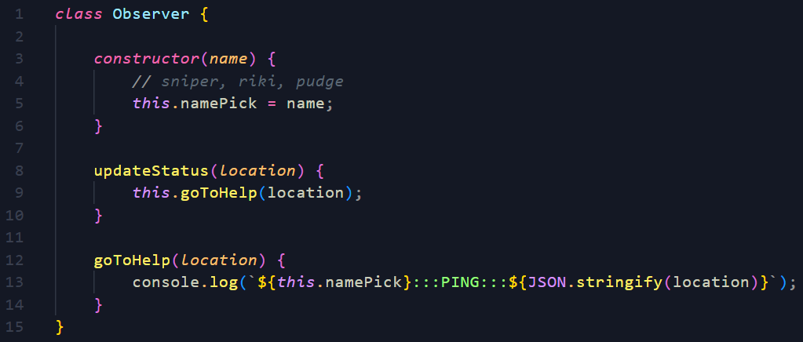

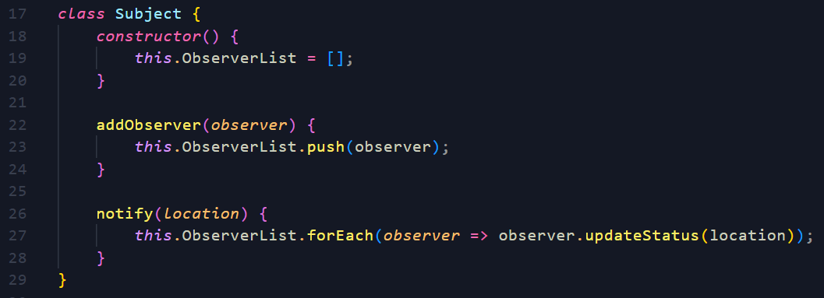

 | :::Nói thêm về Observer Design Pattern:::
 | + | Danh sách news feed trên facebook, zalo => áp dụng mô hình push và pull
 | + | Mỗi người một danh sách news feed khác nhau
 | + | Số lương news feed khác nhau tùy theo người dùng (hướng nội, hướng ngoại)
 | :::Pull Strategy:::
 |  | Pros
 |  | Khi user post 1 status => chỉ cần save vào DB của user đó
 |  | => save 1 lần
 |  | Cons
 |  | Nếu có N user => kéo N request...
 |  | Thời gian chờ đợi render ra news feed lâu
 | :::Push Strategy::: (Observer Pattern)
 |  | Pros
 |  | Chỉ cần truy cập vào danh sách news feed của mình là có data...
 |  | nhanh gọn lẹ
 |  | Cons
 |  | Tỷ lệ ghi cao (lãng phí DB), user có 1 triệu followers thì cần 1 triệu bảng ghi...
 |  | Tốc độ nhận tin của người follow có thể chậm hơn người khác

 | 5. | Facade Design Pattern

 | ::Mục Đích::
 | > Core phức tạp nhưng bề ngoài (face) đơn giản
 | > Tạo core phức tạo => tạo class facade để đơn giản hóa giao diện sử dụng core
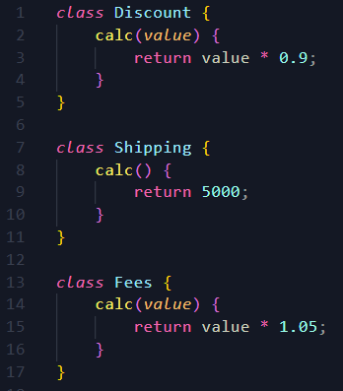
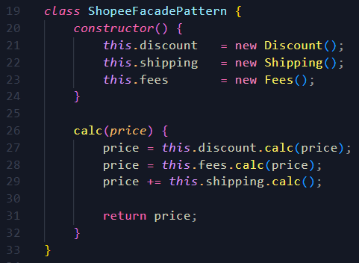

 |  |  | => CORE |  |  |  |  |  | => FACADE

 |  |  |  |  | => USAGE

Mongodb
Mongodb

 | 1. | General

 | 1 | Document-Oriented: MongoDB stores data in flexible, self-describing documents.
 |  | Each document can have a different structure, allowing for dynamic and schema-less data modeling.

 | 2 | Scalability: MongoDB is designed to scale horizontally across multiple servers or machines, making it suitable for handling large
 |  | amounts of data and high-traffic applications. It supports sharding, which distributes data across multiple machines
 |  | and replica sets, which provide automatic failover and data redundancy.

 | 3 | High Performance: MongoDB's architecture is optimized for fast reads and writes. It supports various indexing techniques
 |  | including primary, secondary, compound, and text indexes, to efficiently query and retrieve data.

 | 4 | Querying and Aggregation: MongoDB provides a powerful query language that supports rich queries, including filtering
 |  | sorting, and field projection. It also includes an Aggregation Framework that allows you to perform complex data
 |  | aggregations and transformations.

 | 5 | Flexible Data Model: MongoDB's flexible schema allows you to easily modify the structure of documents and add or
 |  | remove fields without requiring a predefined schema. This makes it well-suited for agile development and evolving data requirements.

 | 6 | Ad hoc Queries: MongoDB supports ad hoc queries, allowing you to query the database without needing to predefine or join tables
 |  | This enables developers to quickly iterate and experiment with data analysis and exploration.

 | 7 | Integration and Ecosystem: MongoDB integrates well with many programming languages, frameworks, and tools.
 |  | It provides official drivers for various programming languages, including Python, Java, Node.js, and more.
 |  | Additionally, MongoDB has a rich ecosystem of plugins, libraries, and community-contributed tools.

 | 2. | DB server

 | 1. Local dbserver
 | 2. Cloud dbserver
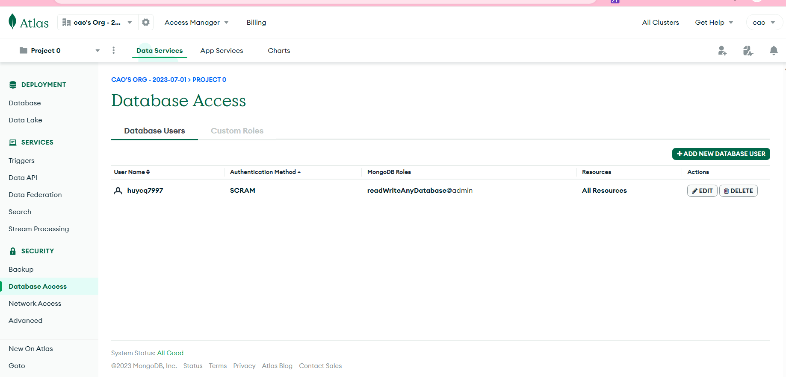

 | +Nodejs

 | +Compass

 | 3.

Tools
Tools

 | 1. | Prettier

 | Prettier
 | lint-staged |  | => hỗ trợ thực hiện câu lệnh cho những file đã được đưa vào staged (phải chạy lệnh bằng tay)
 | husky |  | => hỗ trợ hook (quan sát các sự kiện commit, pre-commit,...), các lệnh sẽ được apply khi config pre-commit...

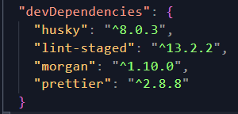

 | 2. | Gulp.js

 | Gulp.js is a popular JavaScript-based task runner that simplifies and automates various development tasks in web development
 | projects. It is built on Node.js and provides a streamlined approach to perform repetitive tasks such as minification,
 | compilation, concatenation, optimization, and more.

 | Gulp.js works by defining a series of tasks in a gulpfile.js configuration file, specifying the source files, transformations, and
 | destination directories for each task. It uses a streaming build system, where the input files are processed through a series of
 | plugins to generate the desired output.

 | Minifying and optimizing CSS and JavaScript files.
 | Compiling preprocessors like Sass or Less into CSS.
 | Bundling multiple JavaScript files into a single file.
 | Optimizing image assets by compressing or resizing them.
 | Live-reloading the browser during development for instant feedback.
 | Running tests, linting code, or performing other quality checks.

 | HTU

 | 3.

